Моя готовность 04.09.2024
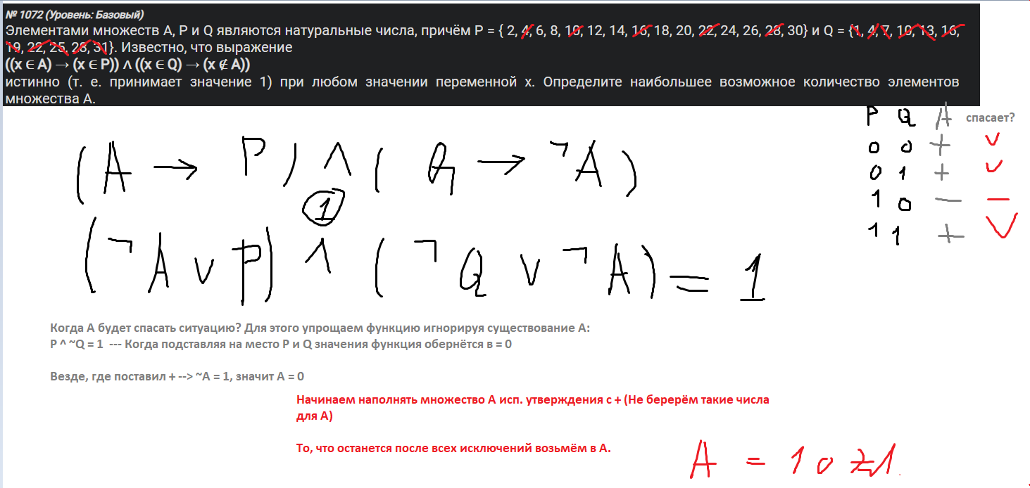
Номер | Готовность | Тема | Комментарий / Мой подход к решению и мои рекомендации | Статус ДЗ | В чём Затруднения. Что отработать / Мой подход к решению и мои рекомендации 2 | Ожидаю заработать первичных | Максимум Первичных | Экзамен идёт 3 часа 55 минут
1 |  | Графы | Отмечай степени вершин в рисунке и таблице. Начинай с особых вершин. Если граф симметричен, работать с ним проще. Иногда хватает расмотреть лишь часть графа. |  |  | 1 | 1
2 |  | Логика. Таблицы истинности | Написать код. Взять его вывод. Условия с not брать в () Пример: (not y) Сопоставляй буквы со столбцами Считай кол. единиц в столбцах и строках. Снова сопоставляй буквы с столбцами. |  |  | 1 | 1
3 |  | excel БД | Быть внимательным к условию задачи. Упаковки или Килограммы. В какие даты. Какой тип операции |  |  | 1 | 1
4 |  | Фано/Кодирование сообщений | Решаю в Excel составляю табличку и сопровождаю её рисунком дерева |  |  | 1 | 1
5 |  | Алг. перевода N в R с изменениями | Просто кодить. or N in range(1, 1000): *Иногда требуется перевести число в произвольную СС. Тогда bin не поможет. Нужно писать собственную функцию перевода числа |  | # Принцип перевода в маленькую с.с. def dec_to_4(n): res = '' while n > 0: res = str(n % 4) + res n //= 4 return res # Принцип перевода в большую с.с. def dec_to_27(n): res = [] while n > 0: res.append(n % 27) n //= 27 return res | 1 | 1
6 |  | Черепаха | Код логически делится на 3 блока. Настройка черепахи. Задание границ. Построение сетки координат |  |  | 1 | 1
7 |  | Кодирование информации, Изображения, Звук | Работая с сжатыми файлами исп. правило креста. Оно надёжно покажет вес каждого формата файла Когда фигурируют Биты контроля чётности: i = бит на цвет + бит чётности Если необх. определить кол. цветов, то K = 2**бит на цвет |  |  | 1 | 1
8 |  | Комбинаторика и Номер слова | ВАЖНО ОБРАЩАТЬ ВНИМАНИЕ НЕ ТОЛЬКО НА ПРИВЕДЁННЫЙ ПРИМЕР СПИСКА, НО И НА БУКВЫ, ЧТО ИСПОЛЬЗУЮТСЯ ДЛЯ СОСТАВЛЕНИЯ СЛОВ. Используй in sorted(), чтобы всегда решать верно Сложности со словами, что образуются путём перестановки букв слова с ДВУМЯ одинаковыми буквами. ПОМНИ: Слова ССССССО и ССССССО Для нас одинаковые слова, а для питона он в конце взял первую О, а во втором случае вторую Для решение проблемы использовать set() # ВАЖНО: В слове буквы которого переставляются имеется повторяющаяся буква!! # Для решения проблемы подсчёта следует использовать set() counter = 0 for b1 in set("ВОРОТА"): for b2 in set("ВОРОТА"): for b3 in set("ВОРОТА"): for b4 in set("ВОРОТА"): for b5 in set("ВОРОТА"): for b6 in set("ВОРОТА"): word = b1+b2+b3+b4+b5+b6 # Т.к. идёт перестан букв кол. букв каждого типа недолжно измен if word.count("В") == 1 and word.count("О") == 2 and word.count("Р") == 1 and word.count("Т") == 1 and word.count("А") == 1: # Чтобы не забыть какие-то сочетания, лучше заменить все гласные на * word = word.replace("О", "*").replace("А", "*") if word.count("**") == 0: counter += 1 print(counter) # 576 |  |  | 1 | 1
9 |  | Excel Подсчёт строк удовл. условию | Не хватает практики. Использовать функции Сумм, Срзнач, Мин, Макс, Если, И, Или, Счёт, Счётесли, Суммесли, Срзнач, Срзначесли, Наибольший, Наименьший Остат - для выч. остатка и проверки чётн/нечётн Суммесли - хорошо подходит для получения уник. числа (в комбинации с / на кол. найд. чисел) 4 числа делятся на пары с равными суммами, когда мин + макс = сумма(4 чисел) - макс- мин Для проверки всех чисел на уникальность Применить эту формулу для каждого столбца в наборе =СЧЁТЕСЛИ($A1:$E1,A1) Для итогового ответа являются ли все числа уникальными =ЕСЛИ(F1*G1*H1*I1*J1=1,1,0) |  |  | 1 | 1
10 |  | Word Подсчёт слов | Используй Расширеный поиск или Параметры поиска. Когда просят только в составе слов, убедиться, что не учитываестя регистр и снята галочка (только слово целиком) ПОЛУЧИЛИ ЧИСЛО Из этого числа нужно вычесть результат поиска (Только слово целиком) Если найти в рамках главы, то в расширенном поиске указать область поиска и прочие параметры ИЛИ УДАЛИТЬ ЛИШНИЕ ГЛАВЫ В области поиска следует указывать Основной документ, чтобы поиск не производился по сноскам Просматривай результаты поиска. Некоторые части могут писаться с дефисом и быть частями слова! |  |  | 1 | 1
11 |  | Объём для кодирования ПАРОЛЕЙ/Номеров авто | Определить размер набора Вычислить i из 2^i = набор Вычислить вес объекта, перевести в ед. изм. в которых он хранится Перемножить вес объекта с их кол, чтобы получить ОБЪЁМ - ответ. Если объект состоит из составных частей (ЛК + Номер + ДИ) = объект Сначала высчитывай вес каждой составляющей. Такие номера самые сложные Иногда идёт частичное применение комбинаторики |  |  | 1 | 1
12 |  | Исполнитель Редактор | Просто кодить. s = s.replace("888", "8", 1) # в цикле while с if условиями |  |  | 1 | 1
13 |  | Адресация в Сети | Добавляй незначащие нули исп. zfill(8) # при ручном подсчёте # В функцию ip_network подать: адрес_сети/маска_сети Если в IP и net адресах последние 2 разряда содержат 2х значные или маленькие числа, то нужно рассматривать их обоих. Рассчитывать маску, учитывая оба разряда и определять нужное кол. нулей в ней. # Определите минимальное значение А, для которого для всех IP-адресов этой сети # в двоичной записи IP-адреса суммарное количество единиц в # правых двух байтах больше трёх. from ipaddress import ip_network for A in range(0, 256): flag = True for ip in ip_network(f'183.192.{A}.0/255.255.252.0', strict=False): adr = bin(int(ip))[2:] if adr[16:].count('1') <= 3: # <= явл. противоположным условием flag = False if flag: print(A) # 60 break |  |  | 1 | 1
14 |  | Операции в разных С.С. | for x in "": for y in "": суммируем числа с подставленными значениями x и y Проверка на кратнотность и сохранение в ответы Перевод из 10 С.С. прост: # Принцип перевода в маленькую с.с. def dec_to_4(n): res = '' while n > 0: res = str(n % 4) + res n //= 4 return res # Принцип перевода в большую с.с. def dec_to_27(n): res = [] while n > 0: res.append(n % 27) n //= 27 return res | Выбрать № и практиковаться Нужно закрепить перевод из большей С.С. в меньшую | # При работе с числами в С.С. превышающих 36 расписывать # каждый разряд числа в * СС ** номер разряда (начиная с 0) # и суммировать их # Чтобы не мучиться с правильной установкой range() можно идти по возрастанию и не ставить break # Брать в ответ последний результат # kompege 6788 # Перебор x от больших к меньшим for x in range(67, -1, -1): # Возможные знач. х в 68 С.С. - от 0 до 67 вкл. num1 = 5 + x * 68 + 3 * 68**2 + 2 * 68**3 + 68**4 num2 = 3 + 3*68 + 2 * 68**2 + x * 68**3 + 68**4 if (num1 + num2) % 12 == 0: print( (num1 + num2) // 12) # 5321454 break # kompege 6846 # Если числа в разных С.С. то цикл перебирает меньшую из них for x in range(97): num1 = 5*98**0 + 4*98**1 + x*98**2 + 2*98**3 + 1*98**4 num2 = 8*123**0 + 9*123**1 + x*123**2 + 1*123**3 result = num1 + num2 if result%123 == 0: print(result//123) # 792604 | 1 | 1
15 |  | Логика. Отрезки, Множества. Переменная А | Рекомендуется решать 2 и 3 тип на Бумаге, но можешь и кодом При работе на бумаге, избавляйся от Импликации в функции. P -> Q = not P or Q Правильно выделяй диапозон крышечкой. # 1ый ТИП - простой подбор значений для функции # kompege 9838 for A in range(10_001): flag = True # исп. флаг for x in range(101): for y in range(101): if ( (x + 2*y > A) or (y < x) or (x < 30) ) == 0: # == противоположное значение flag = False if flag: print(A) # max - last # 89 |  | Обращать внимание на Натуральное или Целое число A,x,y #2ый ТИП - работа с отрезками #ПОИСК НАИМ. ДЛИНЫ А A = [] B = list(range(25, 40+1)) C = list(range(12, 33+1)) for x in range(1, 100): # Перебираю x в диапозоне выходящем за мин и макс эл из A, B списков if ( ((x in B) <= (x in A)) and ((not (x in C)) or (x in A)) ) == 0: # Против значение A.append(x) print(max(A) - min(A)) # 28 #2ый ТИП - работа с отрезками #ПОИСК НАИБ. ДЛИНЫ А P=list(range(1,40)) Q=list(range(23,59)) A=list(range(-100,100)) for x in range(-100,100): if (((x in P) <=(not(x in Q))) <= (not(x in A)))==0: A.remove(x) print(A) # Ответ 39-23 = 16 #3ий ТИП - работа с множествами Только на БУМАГЕ. | 1 | 1
16 |  | Рекурсия. | Просто кодить. Это обычная рекурсия ВОЗМОЖЕН ОСОБЫЙ СЛУЧАЙ: from functools import lru_cache @lru_cache() def F(n): |  |  | 1 | 1
17 |  | txt поиск пар и подсчёты в последовательности | # f = open('17_9840.txt') # s = [int(x) for x in f] # считать числа из файла # mmax = -9999999999999999999 # for el in s: # if len(str(el)) == 4 and abs(el) % 100 == 39: # mmax = max(mmax, el) # print("mmax = ", mmax) # найдено нужное особое число посл. # sum_max = -9999999999999999999 # для доп. усл. # Подсчёт пар подходящих условию и поиск макс. суммы среди них # count = 0 # for i in range(len(s) - 1): # На будущее используй сравнения с числами <= < # if ((len(str(abs(s[i]))) == 4 and len(str(abs(s[i+1]))) != 4) or (len(str(abs(s[i]))) != 4 and len(str(abs(s[i+1]))) == 4)) \ # and (s[i] + s[i+1])**2 <= mmax**2: # sum_max = max(sum_max, s[i] + s[i+1]) # count += 1 |  | Тут очень важно быть внимательным | 1 | 1
18 |  | РОБОТ сборщик моент Excel Лабиринт сборка монет | ОТЛИЧНО. Отметить выделением ячейки при стенках, в которые меньше способов прийти. Скопировать лабиринт ниже и стереть в нём все числовые значения. С помощью формул изобразить шаги и суммироваться с ячейками в исх. лабиринте выше. Подсчитать МИН/МАКС число монет в тупиках и финише. (исп. Найти и Заменить) Записать ответ в правильном порядке |  |  | 1 | 1
19 |  | Теория Игр | # s - тек. кол камней # m - номер хода # a, b - кол. камней в кучах def f(a, b, m): # усл. победы if a + b >= 77: return m%2 == 0 # усл. выхода if m == 0: return 0 # Рассчитать все варианты ходов h = [f(a+1, b, m-1), f(a, b+1, m-1), f(a*2, b, m-1), f(a, b*2, m-1)] # Ваня выиграл своим 1ым ходом после НЕУДАЧНОГО 1ого хода Пети return any(h) if (m-1) %2 == 0 else all(h) # Неудачного, значит нужно заменить 2th all на any # В циклах перебирается куча b # в функцию f в if передаётся стартовое значение a, текущее b и шаг которым должна произойти победа print("19)", [b for b in range(1, 70) if f(7, b, 2)]) # ответ на 19 print("20)", [b for b in range(1, 70) if not f(7, b, 1) and f(7, b, 3)]) # не забыть обратно заменить any на all print("21)", [b for b in range(1, 70) if not f(7, b, 2) and f(7, b, 4)]) # нет гарантированного => not ОСТАЁТСЯ! | Выбрать № и практиковаться | Отработать решение 2х куч кодом | 1 | 1
20 |  | Теория Игр |  | Выбрать № и практиковаться | Отработать решение 2х куч кодом | 1 | 1
21 |  | Теория Игр |  | Выбрать № и практиковаться | Отработать решение 2х куч кодом Нужно зазубрить некоторые составные конструкции функции | 1 | 1
22 |  | Excel Параллельные процессы | Строить таймлайн и СУММ с усл. форматированием для наглядного отображения продолжительности параллельного выполнения процессов Доб столбец, в котором фиксировать время завершения каждого процесса. Если процесс запускается после группы процессов =МАКС(D2:D3)+B4 Иначе просто прибавить к времени предыдущего процесса длительность текущего. *Находить процесс-отшельник, от которого никто не зависит. Его можно произвольно двигать вправо |  | НУЖНО ОТРАБОТАТЬ СЛОЖНЫЕ ВАРИАНТЫ (где смещаются группы процессов) Мой самый нелюбимый номер | 0.5 | 1 | Мой нелюбимый номер
23 |  | Кол. Путей (Рекурсия. Путь вкл/ искл. значения) | def f(x, y): # x - start, y - end if x > y or x == 15: # x == 15 - запретное значение return 0 if x == y: # найден путь в финал return 1 else: # все способы смещения return f(x+1, y) + f(x+2, y) + f(x * 3, y) # * - для посещения обязательного пункта print(f(1, 11) * f(11, 25)) # 22605 ВОЗМОЖЕН ОСОБЫЙ СЛУЧАЙ: from functools import lru_cache @lru_cache() def ... Что такой случай позволяет обрабатывать? |  |  | 1 | 1
24 |  | txt Обработка символьных строк | # Найти кол. строк, в которых встречается комбинация AB*YZ # где * обозначает любую последовательность символов, в том числе и пустую. f = open('24_3.txt') lines = f.readlines() k = 0 for line in lines: # проверка and YZ символична if line.find("AB") < line.rfind("YZ") and "AB" in line and "YZ" in line: k += 1 print(k) f.close() # 144 # Также часто полезным является применение .replace() f = open('1.txt') line = f.readline() line = line.replace('XY', '*').replace("XZ", "*") f.close() k = 1 # тек. макс. последовательность. m = 1 # глоб. макс. последовательность. for i in range(len(line) - 1): if line[i] == line[i + 1] and line[i] == '*': k += 1 else: m = max(m, k) k = 1 print(m) |  | # Вариация найти макс. Последовательность содержащую = 3 буквы А # Составить список индексов буквы А f = open('24var05.txt') line = f.readline() f.close() # Список индексов A A_indexes = [] for i in range(len(line)): if line[i] == "A": A_indexes.append(i) max_seq_len = 0 # Проходим по списку индексов А for i in range(len(A_indexes) - 4): # Найдём индексы начала и конца каждой последовательности содержащей 3 А start_index = A_indexes[i] + 1 end_index = A_indexes[i + 4] - 1 cur_seq_len = end_index - start_index + 1 # +1, т.к. длина на 1 больше разницы индексов max_seq_len = max(max_seq_len, cur_seq_len) print(max_seq_len) #501 | 1 | 1
25 |  | Работа с масками через fnmatch | # Работа с масками. # найдите все числа # соответствующие маске 5?5*555 # % 555 == 0 for x in range(505555, 10**8): st = str(x) if st[0] == '5' and st[2] == '5' and st[-3:] == '555': if x % 555 == 0: print(x, x//555) # Можно использовать fnmatch from fnmatch import fnmatch for i in range(0, 10**9, 1077): if fnmatch(str(i), '183*9*7'): print(i, i//1077) |  |  | 1 | 1
 | За 26 и 27 номера стоит бороться, когда отличчно решаешь 1-25. Т.к. на 1-25 легче заработать баллы
26 |  | Сортировка в Excel | Использовать настраиваемую сортировку. Выделять нужные части заливкой. Быть внимательным к формату записи ответа. (Какие конкретно место просят указать) Часть задач можно решить в Excel. Другую часть в Python Как быстро определять к какой группе относится задача? Если нет очереди - Excel (Матрёшки, Сисадмин, Скидки) Если имеется очередь из которой выходят элементы (багаж, парковка) => Двумерным массивом в Python. | Выбрать № и практиковаться | # 0) Определить решаем Excel или Python # Задача на очередь в камеру хранения => Python # Проверить отсортированы ли числа в предоставлеенном файле!!! # 1) Разобрать принцип алгоритма используя пример и ответ к нему. ''' f = open("26_7626.txt") # f = open("exmple_7626.txt") K = int(f.readline()) # Кол. ячеек. N = int(f.readline()) # Кол. пассажиров. queue = [] # очередь vault = [0] * K for i in range(N): st, end = map(int, f.readline().split()) queue.append([st, end]) queue.sort() # Правильно выстроенная очередь пассажиров # print(queue) left_luggage = 0 # кол. оставивших багаж last_placed_num = 0 # Номер ячейки в которую в последнюю положили багаж for passanger in queue: for vault_index in range(K): if vault[vault_index] < passanger[0]: vault[vault_index] = passanger[1] left_luggage += 1 last_placed_num = vault_index + 1 break # Пассажир пложивший багаж ушёл f.close() print(left_luggage, last_placed_num) # 581 59 | 1 | 2
27 |  | Уникальная задача | Отсутствует алгоритм. Задачи уникальны |  | Нужно напрягать Мозгиии *2 | 0 | 2

 |  |  |  |  | Ожидаю набрать Первичных баллов | 25.5
 |  |  |  |  | Это будет в тестовых: | 88

 |  |  | На след. занятии
 |  |  | Разобрать пробник + 27А брать
 |  |  | Разбор ДЗ

 |  |  | ТИП 15 ВАРИАНТ с Множествами. Разбор решения/Алгоритм

Соответсвие первичных и тестовы
Первичный балл | Тестовый балл | https://4ege.ru/novosti-ege/4023-shkala-perevoda-ballov-ege.html
1 | 7 | https://ctege.info/ege/ballyi-ege-po-matematike.html
2 | 14
3 | 20 |  | Новая табличка
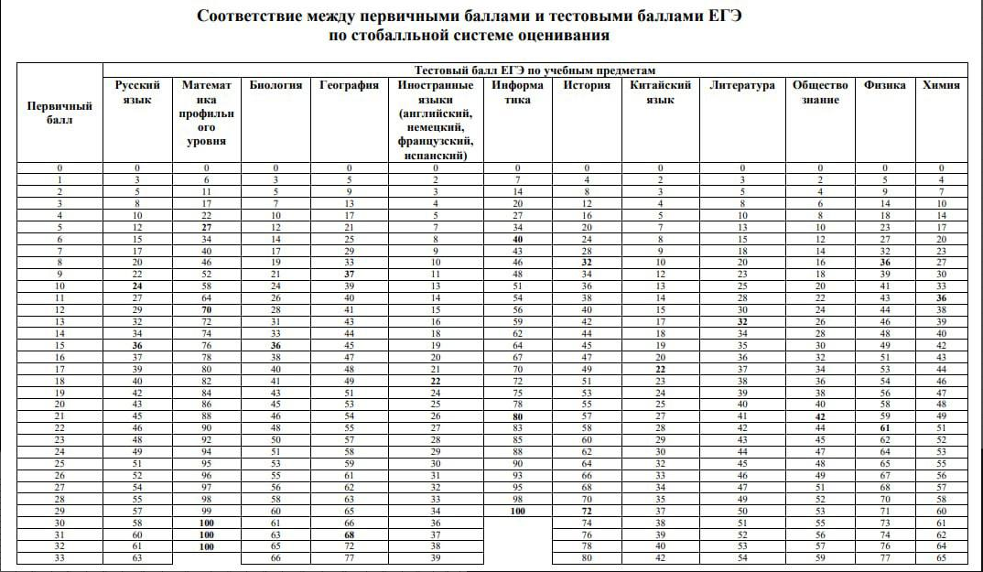
4 | 27
5 | 34
6 | 40
7 | 43
8 | 46
9 | 48
10 | 51
11 | 54
12 | 56
13 | 59
14 | 62
15 | 64
16 | 67
17 | 70
18 | 72
19 | 75
20 | 78
21 | 80
22 | 83
23 | 85
24 | 88
25 | 90
26 | 93
27 | 95
28 | 98
29 | 100

